Hoja1
FICHA DE EVALUACIÓN |  |  |  |  |  |  |  | ROL
INMUEBLE DE CONSERVACIÓN HISTÓRICA |  |  |  |  |  |  |  | 583-16

1. IDENTIFICACIÓN
REGIÓN |  |  |  | COMUNA |  |  | CALLE |  |  | NÚMERO
XIII Región Metropolitana |  |  |  | Cerrillos |  |  | Av. Tres |  |  | 2920

ID PLANO |  |  |  | DENOMINACIÓN |  |  | AUTOR
1 |  |  |  | Parroquia San Juan de Dios |  |  | Sin Antecedentes

2. PLANO DE UBICACIÓN |  |  |  |  |  | 3. FOTO DEL EDIFICIO
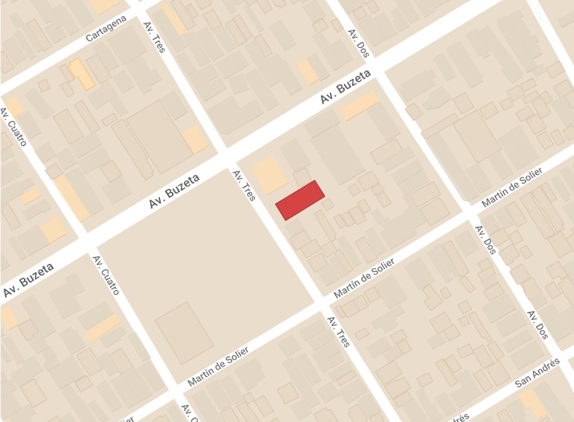 |  |  |  |  |  | 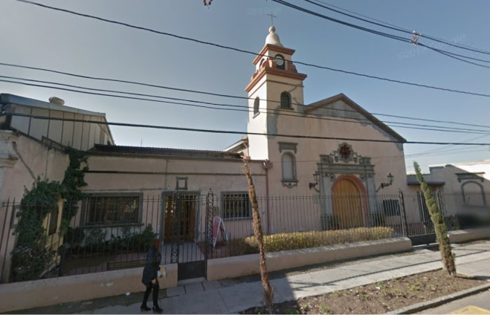

4. RESEÑA DE VALORES Y ATRIBUTOS PATRIMONIALES
4.1. VALOR URBANISTICO
La edificación se encuentra dentro del emblemático sector de Buzeta, y hace parte de su centro fundacional.

4.2. VALOR ARQUITECTONICO
La edificación es representativa del estilo colonial. Su construcción corresponde a muros de hormigón armado pintado y techo a dos aguas; acceso de puertas amplias con molduras de estilo barroco, que fueron adicionadas tras una remodelación, y la característica torre del campanario.

4.3. VALOR HISTÓRICO
Es la zona de la fundación de uno de los barrios más emblemáticos de la comuna y los primeros en ser fundados tras la apertura del Aeropuerto Los Cerrillos en la decada de 1930.

4.4. VALOR ECONÓMICO
El edificio se encuentra en buen estado de conservación.

4.5. VALOR SOCIAL
El edificio es de carácter religioso . Actualmente sigue funcionando como parroquia, por lo que es un patrimonio importante para la comunidad, donde aun se realizan actividades religiosas.

5. EVALUACIÓN
VALOR |  | ATRIBUTOS |  |  | PUNTOS |  |  |  | CALIFICACIÓN
 |  | A | B | C |  |  |  |  | INSERTO EN ZCH
URBANO |  | 2.00 | 1.00 | 1.00 | 4.00 |  |  |  | SI | NO | █
ARQUITECTÓNICO |  | 1.00 | 0.00 | 1.00 | 2.00
HISTÓRICO |  | 0.00 | 0.00 | - | 0.00
ECONÓMICO |  | 2.00 | 1.00 | - | 3.00
SOCIAL |  | 2.00 | - | - | 2.00
PUNTAJE TOTAL |  |  |  |  | 11.00

6. REFERENCIAS BIBLIOGRÁFICAS
Foto del edificio: Google Earth - Plano de Ubicación: Elaboración propia a base de Mymaps de Google.

 |  |  | TABLA VALORES DE ATRIBUTOS
VALOR | ATRIBUTO |  |  | CONCEPTO |  |  |  |  |  |  | PTOS.
URBANO | A: Imagen |  |  | Se destaca por su aporte a la estructura o paisaje urbano |  |  |  |  |  |  |  | 2
 |  |  |  | Contribuye a la estructura o paisaje urbano |  |  |  |  |  |  |  | 0
 |  |  |  | No aporta a la estructura o imagen urbana |  |  |  |  |  |  |  | 0
 | B: Conjunto |  |  | Articula y es determinante en un conjunto o zona de valor patrimonial |  |  |  |  |  |  |  | 0
 |  |  |  | Forma parte de un conjunto o zona de valor patrimonial |  |  |  |  |  |  |  | 1
 |  |  |  | No forma parte de un conjunto o zona de valor patrimonial |  |  |  |  |  |  |  | 0
 | C: Entorno patrimonial |  |  | Está próximo a un elemento protegido o espacio público por valor patrimonial |  |  |  |  |  |  |  | 1
 |  |  |  | Está próximo a un elemento de valor patrimonial |  |  |  |  |  |  |  | 0
 |  |  |  | No está próximo a elementos de valor |  |  |  |  |  |  |  | 0
ARQUITECTÓNICO | A: Representatividad |  |  | Es un referente o es pionero de un estilo o tipología, o de un autor reconocido |  |  |  |  |  |  |  | 0
 |  |  |  | Es característico de un estilo o tipología |  |  |  |  |  |  |  | 1
 |  |  |  | No es característico de un estilo o tipología |  |  |  |  |  |  |  | 0
 | B: Singularidad |  |  | Es un elemento único en su estilo o tipología |  |  |  |  |  |  |  | 0
 |  |  |  | Es un ejemplo escaso de un estilo o tipología |  |  |  |  |  |  |  | 0
 |  |  |  | No es singular |  |  |  |  |  |  |  | 0
 | C: Morfología |  |  | Es un elemento de gran calidad estética y arquitectónica |  |  |  |  |  |  |  | 0
 |  |  |  | Es un elemento de calidad estética y arquitectónica |  |  |  |  |  |  |  | 1
 |  |  |  | No es un elemento de calidad estética y arquitectónica |  |  |  |  |  |  |  | 0
HISTÓRICO | A: Relevancia |  |  | Está declarado Monumento Histórico ó Zona Típica |  |  |  |  |  |  |  | 0
 |  |  |  | Está protegido por un Instrumento de Planificación Territorial |  |  |  |  |  |  |  | 0
 |  |  |  | No tiene protección legal |  |  |  |  |  |  |  | 0
 | B: Protección Legal |  |  | Se encuentra inserto en una Zona Típica |  |  |  |  |  |  |  | 0
 |  |  |  | Se encuentra inserto en una Zona de Conservación Histórica |  |  |  |  |  |  |  | 0
 |  |  |  | No se localiza en una Zona patrimonial con protección oficial |  |  |  |  |  |  |  | 0
 | C: Registrado por especialistas |  |  | Inmueble que por la calidad relevante de su tipología y/o sistema constructivo, está publicado (libros, revistas, entre otros), o puede contribuir a generar estudios o investigaciones |  |  |  |  |  |  |  | 0
 |  |  |  | Inmueble que al presentar alguna característica formal significativa, puede contribuir a generar estudios o investigaciones. |  |  |  |  |  |  |  | 0
 |  |  |  | Conjunto que no presenta interes alguno para su estudio |  |  |  |  |  |  |  | 0
ECONÓMICO | A: Impacto del Inmueble en el entorno |  |  | Inmueble que independiente de su estado de conservación, genera un alto impacto positivo en su entorno inmediato, el cual puede propiciar acciones para su recuperación o revitalización |  |  |  |  |  |  |  | 2
 |  |  |  | Inmueble que independiente de su estado de conservación, genera un impacto positivo en su entorno inmediato |  |  |  |  |  |  |  | 0
 |  |  |  | No genera impacto positivo en su entorno |  |  |  |  |  |  |  | 0
 | B: Estado de conservación del entorno |  |  | Las construcciones que se encuentran en su entorno inmediato estan en buen estado de conservación, y pueden contribuir a potenciar el valor patrimonial del Inmueble |  |  |  |  |  |  |  | 0
 |  |  |  | Las construcciones que se encuentran en su entorno inmediato, independiente de su estado de conservación, susceptibeles a procesos de recuperación rentable |  |  |  |  |  |  |  | 1
 |  |  |  | Las construcciones que se encuentran en su entorno inmediato, presentan un gran deterioro y su recuperación no es rentable |  |  |  |  |  |  |  | 0
SOCIAL | A: Reconocimiento de la comunidad |  |  | Es identificado y valorado como patrimonio importante por la comunidad |  |  |  |  |  |  |  | 2
 |  |  |  | Es mencionado como patrimonio por la comunidad |  |  |  |  |  |  |  | 0
 |  |  |  | No es mencionado por la comunidad |  |  |  |  |  |  |  | 0

Fuente: estudio MINVU-SURPLAN, 2005

